Лист1
 | задача о максимальном потоке - поток материальных ресурсов ( газопроводная система)

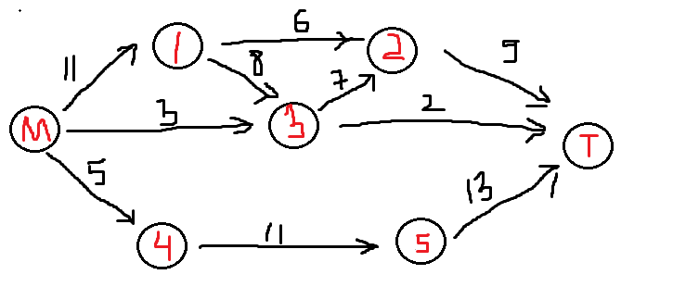
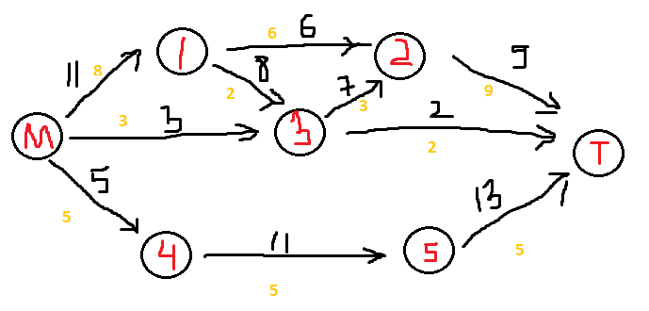
 | матрица смежности
 |  |  |  | пункт назначения
 |  | M | 1 | 2 | 3 | 4 | 5 | T
 | M | 0 | 11 | 0 | 3 | 5 | 0 | 0
 | 1 | 0 | 0 | 6 | 8 | 0 | 0 | 0
 | 2 | 0 | 0 | 0 | 0 | 0 | 0 | 9
 | 3 | 0 | 0 | 7 | 0 | 0 | 0 | 2
 | 4 | 0 | 0 | 0 | 0 | 0 | 11 | 0
 | 5 | 0 | 0 | 0 | 0 | 0 | 0 | 13
 | T | 0 | 0 | 0 | 0 | 0 | 0 | 0

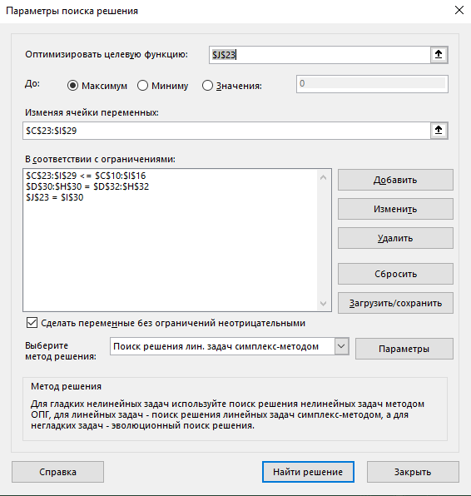
 |  | переменные
 |  | матрица смежности
 |  | M | 1 | 2 | 3 | 4 | 5 | T | вышел поток
 | M | 0 | 8 | 0 | 3 | 5 | 0 | 0 | 16 | целевая ячейка
 | 1 | 0 | 0 | 6 | 2 | 0 | 0 | 0 | 8
 | 2 | 0 | 0 | 0 | 0 | 0 | 0 | 9 | 9
 | 3 | 0 | 0 | 3 | 0 | 0 | 0 | 2 | 5
 | 4 | 0 | 0 | 0 | 0 | 0 | 5 | 0 | 5
 | 5 | 0 | 0 | 0 | 0 | 0 | 0 | 5 | 5
 | T | 0 | 0 | 0 | 0 | 0 | 0 | 0 | 0
зашел поток |  | 0 | 8 | 9 | 5 | 5 | 5 | 16
 |  |  | = | = | = | = | =
 |  |  | 8 | 9 | 5 | 5 | 5

 |  | задача о минимальном разрезе

 |  | матрица инцидентности

 |  | M - 0 ; T - 6 |  |  |  |  | переменные
 | начало | конец | скорость |  |  | дуги разрезов |  |  | потенциалы вершин |  | ограничения
 | 0 | 1 | 11 |  |  | 0 |  |  | M | 0 | 0 | >= | 0
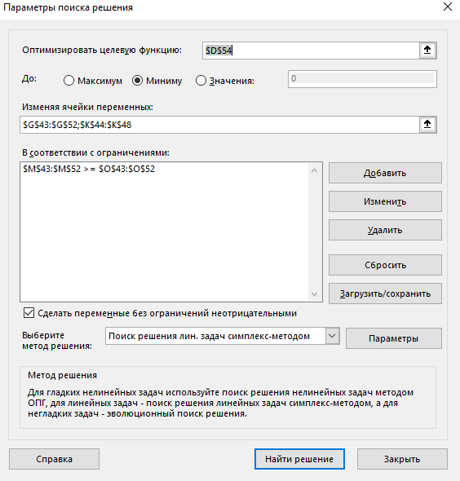
 | 0 | 3 | 3 |  |  | 0 |  |  | 1 | 0 | 0 | >= | 0
 | 0 | 4 | 5 |  |  | 0 |  |  | 2 | 0 | 0 | >= | 0
 | 1 | 2 | 6 |  |  | 0 |  |  | 3 | 0 | 0 | >= | 0
 | 1 | 3 | 8 |  |  | 0 |  |  | 4 | 0 | 0 | >= | 0
 | 2 | 6 | 9 |  |  | 0 |  |  | 5 | 0 | 1 | >= | 0
 | 3 | 2 | 7 |  |  | 0 |  |  | T | 1 | 0 | >= | 0
 | 3 | 6 | 2 |  |  | 0 |  |  |  |  | 1 | >= | 0
 | 4 | 5 | 11 |  |  | 0 |  |  |  |  | 0 | >= | 0
 | 5 | 6 | 13 |  |  | 0 |  |  |  |  | 1 | >= | 0

 | целевая ф-ция= |  | 0
 | минимальный разрез

